关系图
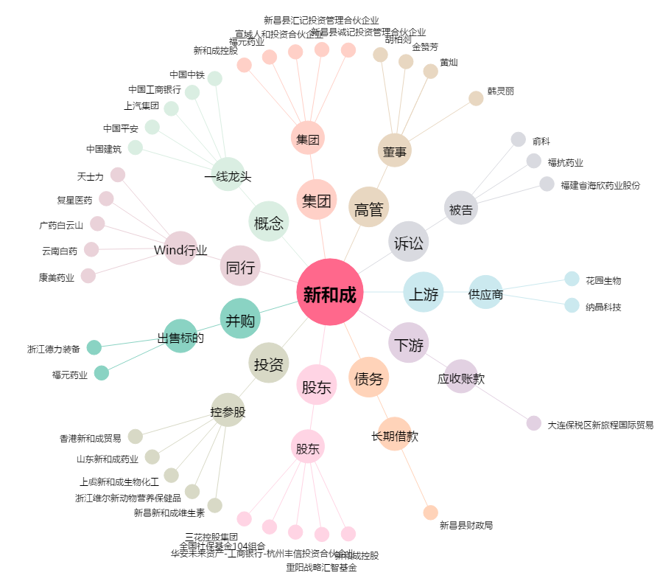
新和成[002001.SZ] - 关系概览图

